シート1
添付の温泉リストをご覧ください。

① それぞれご対応いただくグループを選んでいただきます。 選択肢は、D〜Jでお願いいたします。 詳しくは、リストの「絞り込み済み」というタブをご覧ください。 それぞれ、ご対応いただくグループの個数はq150前後です。

② 納品方法は、CSVデータもしくはタブの複製にて

③以下の項目を記入。
・郵便番号を記入する
・住所を記入する（都道府県からご記入ください）→町名まで記入する。 例：利尻富士町温泉→北海道利尻郡利尻富士町鴛泊栄町

④状況を選択
存在：温泉地（宿が２軒以上ある）が存在する場合 宿１軒のみ：宿が１軒に、温泉が存在する場合 （例：蛇の湯温泉→たから荘） 閉館：宿１軒のみも存在しない その他：温泉地自体存在しない、その他何かあった場合 重複：他の温泉地と重複している場合→備考欄に重複先を記載
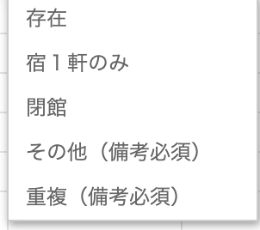

④URL 基本的に、観光協会や温泉組合のホームページを記載 宿１軒のみの場合はその宿のURLを入力。 それ以外は「ー」を記入

その他 ・タブを複製して作成をした場合、勝手に誰かに編集・削除された場合も責任はおいかねます →最終の納品物を持って納品といたします。

